Resumen

 | INFORME INGRESOS Y GASTOS "LOS PRADOS DE NOS"
 | Octubre 2024

= | SALDO MES INICIAL | 380,988
+ | Ingresos del mes | 7,585,000
- | Gastos del mes | -7,945,664
= | SALDO FINAL | 20,324

Cartola bancaria
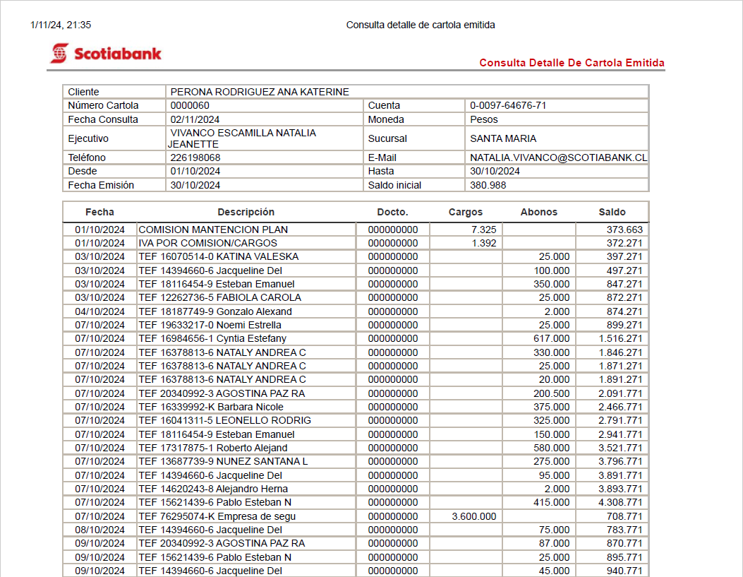

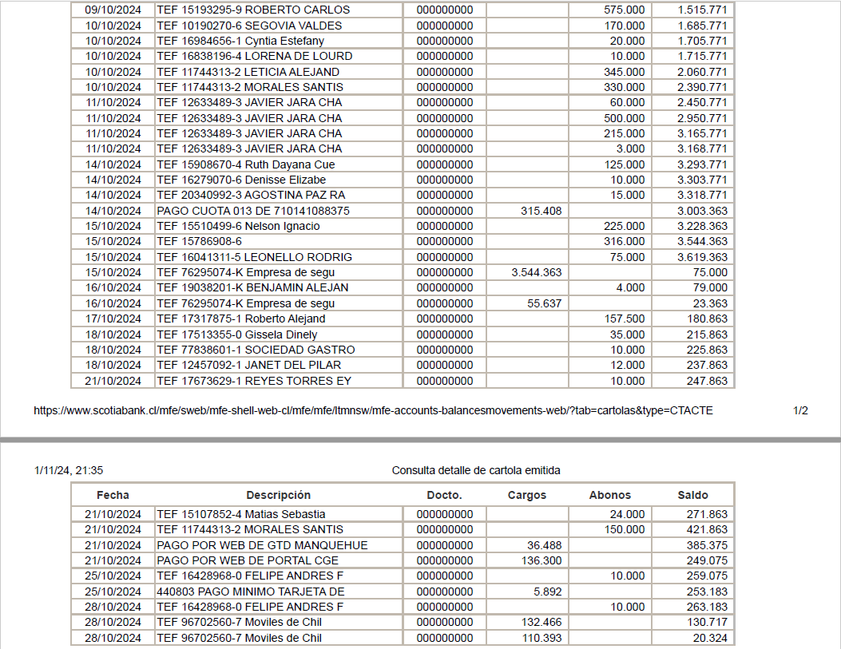

COMPROBANTES DE GASTOS
